設計書
設計書

項目 | 内容
ソフト名 | 単語帳ver.2

words
単語名
分野名
info.txt
分類・動作環境 | Windowアプリケーション Visual Studio 2019 （再配布版OK）上で動作する
開発環境 | Visual Studio 2019 C++言語・WindowAPI
ファイル構造
pic.txt
実行ファイル
画像ファイル

コードのファイル分割 | main.cpp | ウィンドウの生成・エラー処理（主にメッセージ）
 | lpfnWndProc.h | 各ウィンドウについて（設計・定義）
 | lpfnWndProc.cpp | 各ウィンドウについて（実装）
 | KIBAN.h | データ関係について（設計・定義）
 | KIBAN.cpp | データ関係について（実装）
 | resource.h | 各ダイアログボックスの定義（定義・設計）
 | Resource.rc | 各ダイアログボックスの定義（実装）
エラー処理 | エラーは発生した場所によって分岐している。コードとしては、MyError型の例外は予期できるエラー、それ以外の例外はmain.cppのWinMain関数内でキャッチされた場合は予期しないエラー、他なら異常系（ユーザの操作ミス等）の処理である。Goto文も異常系の処理である。

テスト方針 | 1.アクティビティ図についてバグ等を検出・修正（机上デバッグ）
 | 2.クラス図についてバグ等を検出・修正（机上デバッグ）
 | 3.関数仕様書についてバグ等を検出・修正（机上デバッグ）
 | 4.エラー処理についてバグ等・抜けをチェック・修正（机上デバッグ）
 | 5.各関数について一つ作り終えたら仕様書と照らし合わせてチェック・修正（机上デバッグ）
 | 6.結合テスト（机上デバッグ→ブラックボックステスト（必要に応じてホワイトも））
機能 | ver.1までの機能
 | ・単語の内容の表示
 | ・単語の登録（名前・分類・内容・画像パス）（画像パスは指定しなくてもよい）
 | ・単語の検索（名前・分類）（完全一致）
 | ver.2で追加・変更する機能
 | ①メインウィンドウ上で単語の登録内容を変更することができる（追加）
 | ②画像のパスを変えても参照問題がないようにする（変更）
 | ③検索機能を、名前だけでも検索できるようにする。その場合、複数の中から一つを選ぶ（追加）

画像１
画面説明（メインウィンドウ）

"単語帳ver.2"と表示
①を実行するボタン（追加）
クリックすると確認メッセージボックスが出てくる。"変更ボタン"。

画像（指定されていたときのみ）の表示

単語名の表示
各ダイアログボックスを出すボタン。左から"検索ボタン"、"登録ボタン"。

分類名の表示

単語の説明（内容）の表示 内容の変更ができる（追加）

※このソフトを最初に起動したときは単語名・分類名・内容・画像のところには何も表示されていない。

画像２
画面説明（検索時のダイアログボックス）

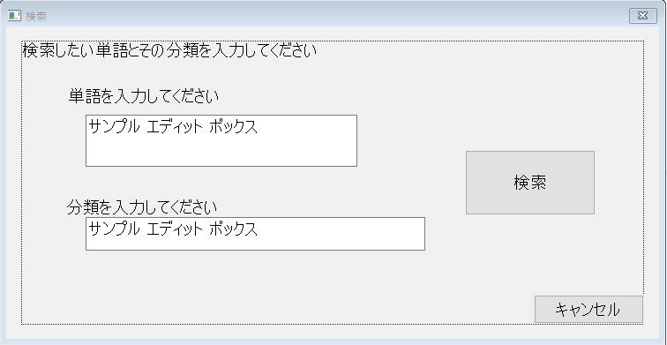

このダイアログボックスはメインウィンドウの検索ボタンを押したときに生成される"検索ダイアログボックス"。このダイアログボックスは一つも生成されてないときでかつ、"検索候補ダイアログボックス"が生成されていないときのみ生成されることができる。検索と書かれたボタンをユーザーに押されたときに、単語名しか入力されていなかったら、その単語を検索し、1件よりも多くヒットしたら"検索候補ダイアログボックス"を生成し、自分を壊す。両方が入力されていたらそれで検索をしてメインウィンドウに表示して自分を壊す。

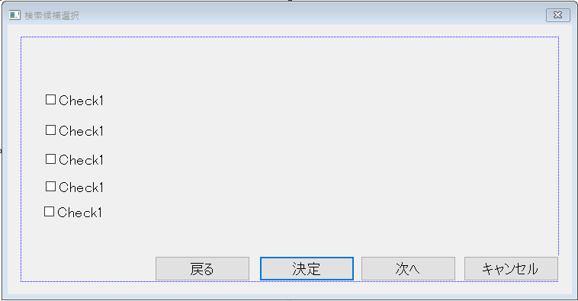

ここに何件ヒットして、何件目から何件目まで表示しているかを表示する

このダイアログボックスは"検索ダイアログボックス"から生成される"検索候補選択ダイアログボックス"。検索候補が5件以上見つかったときに次へと書かれたボタンを押すとその次の検索候補が表示される。5つのチェックボックスのうちの一つチェックがついた状態で決定と書かれたボタンを押すと、その単語の単語名、分類名、内容、画像（無い場合有）がメインウィンドウに表示される。その時に自分を壊す。

画面３
画面説明（登録時のダイアログボックス）

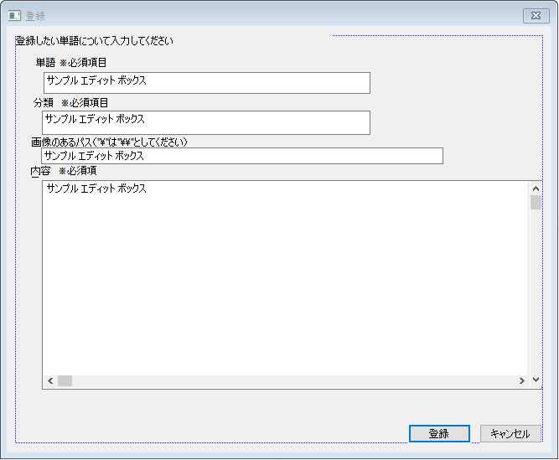

このダイアログボックスはメインウィンドウの登録ボタンを押したときに生成される"登録ダイアログボックス"である。このダイアログボックスは自身が一つも生成されてないときにのみ生成されることができる。必須項目のすべてが入力されてる状態で登録と書かれているボタンが押されると登録される。

※すべてのダイアログボックスはキャンセルと書かれたボタンを押すと自分を壊す
※これ以降では「xと書かれたボタン」→「xボタン」とする。

アクティビティ図
アクティビティ図（大雑把に・エラー処理・異常系は省く）

グローバル変数 | 検索候補選択ダイアログボックス | 検索ダイアルボックス | 登録ダイアルボックス | メインウィンドウ

flug_I
 |  |  |  | 登録ボタンを押された
flug_i

true
false

M1
登録ダイアログ生成
flug_i=true

 |  |  | 登録ボタンを押された
入力されたデータを取得
 |  |  |  | 検索ボタンを押された
flug_r
kiban->set()
flug_I

true
false
Kiban

kiban->run()
true
false
登録ダイアログ生成
flug_r=true
kiban
上の処理に成功したか
M2
成功

 |  | 検索ボタンを押された
入力されたデータを取得
M3
失敗
メインウィンドウにWM_PAINTメッセージ
M4
flug_I
 |  |  |  | 変更を押された
flag_i
Kensaku->set()
代入
true
false
MM6でOKクリック
M1
flug_i=false
flag_i=true
Kensaku->run()

上の処理に成功したか
kiban.run(内容の文字列,サイズ);
 |  |  | キャンセルボタンが押された
代入
失敗
成功
失敗
成功
flug_i=false
M5
MM4
MM3

Kensaku->GetStats()
成功
flag_i=false

戻り値>1
戻り値=1
処理2
処理1
M6
kiban
（ポインタ）Kensaku
検索候補選択ダイアログハンドル |  |  |  | WM_PAINT
「単語」・「分類」を各々の場所に表示
 | 次へボタンを押された
( Kensaku->GetStats() )>=now*5+1
メインウィンドウにWM_PAINTメッセージ

kiban.TF()
（ポインタ）Kensaku
kiban
代入
単語名・分類名・内容をそれぞれ対応するところに表示する
flug_r=false
false
true
指定の文字を取得してチェックボックスに反映
kiban

M7
 |  | キャンセルボタンが押された
代入
kiban.file!=NULL
flug_r=false
kiban

画像のロード
 | 戻るボタンが押された
now>1
ロードに成功したか

（ポインタ）Kensaku

false
true
画像の表示

指定の文字を取得してチェックボックスに反映
M10

M8
 |  |  |  | WM_DESTROY

 | 決定ボタンが押された
flag_i

MM8
true

チェックが1つにつけられてるか
この時に ローカル変数 int CPoint を使う(1～5)

false
true

M9
kiban
処理３

（ポインタ）Kensaku

メインウィンドウにWM_PAINTメッセージ

代入
flug_r=false

Kensaku(delerete)

 | キャンセルボタンが押された
代入
flug_r=false

アクティビティ図の説明
アクティビティ図説明

項目 | 説明
アクティビティ図の見方 | グローバル変数のところを省き、全て非同期的に（並列して）実行される関数（コールバック関数）である。実線矢印でつながったものはつながってる処理である。グローバル変数のところを点線でつながっているところはlpfnWndProc.cpp上にある内部リンゲージをもつグローバル変数に対して読み取り、書き込み等をしているという意味である。（lpfnWndProc.cppでつかうグローバル変数はすべてここに出ている。）メッセージごとに太枠四角形で始まり、そのメッセージの部分の終わりを二重線で表してる。

 | その関数の始まり（生成）を表す。始まっているところで出た場合は、その色の対応する関数の生成を表し、非同期的に（並列して）その関数が呼ばれ始めるという意味である。

 | その関数の終わり（壊されること）を表す記号。これが現れるまで永遠と非同期的に（並列して）呼ばれ続ける（例外を省く）

M1
 | 「既に単語の登録をするダイアログボックスが開いています」と表示するメッセージボックス

M2
 | 「既に単語の検索をするダイアログボックスが開いています」と表示するメッセージボックス

M3
 | 「単語の登録に成功しました」と表示するメッセージボックス

M4
 | 「単語の登録に失敗しました！」と表示するメッセージボックス

M5
 | 「単語が存在しませんでした！」と表示するメッセージボックス

M6
 | 「単語の検索に成功しました」と表示するメッセージボックス

M7
 | 「これ以上の単語はヒットしていません！」と表示するメッセージボックス

M8
 | 「今の状態で1件目から表示されています！」と表示するメッセージボックス

M9
 | 「チェックボックスのチェックは必ず一つにチェックを入れてください！」と表示するメッセージボックス

M10
 | 「何らかの原因によって画像が正常にロードされませんでした！」と表示するメッセージボックス

エラー処理・異常系 | 異常系は各関数表で、エラーはエラー処理のところに書いてあります。
ここで挙げられていないもの | ここで説明されていないものは、関数定義書で定義する

クラス定義書
クラス設計書

class KIBAN |  | class KIBAN_KENSAKU（KIBANを継承)
public | TCHAR* word//単語名 | private | CString *Cjunl//分類名（結果）
public | TCHAR* junl//分類名 | private | int Count//いくつ検索候補がヒットしたか
public | TCHAR* info//内容 | public | int run(void)//検索の実行
public | TCHAR* file//画像（パスが入ったりする） | public | BASIC_KIBAN operator[](int a)//アクセス
public | size_t size_w//単語名のサイズ | public | int GetStats(void)//総候補件数を知る
public | size_t size_j//分類名のサイズ | public | KIBAN_KENSAKU(void)//コンストラクタ
public | size_t size_i//内容のサイズ | public | ~KIBAN_KENSAKU(void)//デストラクタ
public | size_t size_f//画像（パス等）のサイズ
public | bool TF//trueなら外部が読み取ってよい
public | void set(void)//リセット
public | void set(TCHAR* str, size_t sz)//一つずつセット
public | int run(TCHAR* a=NULL,size_t sz=0)//登録等の実行
public | KIBAN(void)//コンストラクタ
public | void operator=(BASIC_KIBAN)//単語情報のセット |  |  | クラス図
public | ~KIBAN(void)//デストラクタ

class KIBAN

 | strtuc BASIC_KIBAN(KIBANと継承関係無し)
 | TCHAR* word//単語名
 | TCHAR* junl//分類名
 | TCHAR* info//内容
class KIBAN_KENSAKU
 | TCHAR* file//画像（パスが入ったりする）

クラス役割表 |  |  | ファイルの取り扱い
クラス名 | 役割 |  | このソフトでデータを直接扱うのはここに挙げたクラスのみである。たどり方は「"word"(フォルダー)\単語名(一つ以上のフォルダー)\分類名（一つ以上のフォルダー）\info.txt(内容)と\単語名の画像」である。
KIBAN | メインウィンドウのプロキシ関数に単語情報を受け渡すのと単語を登録する役割を担う。

KIBAN_KENSAKU | 単語を検索し、複数候補がある場合（＝分類が未入力）は選択された候補を選びKIBANに渡す役割

Dia_rProc関数定義書
Dia_rProc関数仕様書

構文等 |  | BOOL CALLBACK Dia_rProc(HWND hWnd, UINT iMsg, WPARAM wParam, LPARAM lParam)

機能 |  | 検索ダイアログでやるべき処理を行う（例外有）

備考 |  | 検索ダイアログが生成されて、検索ダイアログが壊されるまでこの関数は呼ばれ続ける。 WM_INITDIALOG中に処理に失敗したらMyError型の例外を飛ばす

処理の流れ | （初回のみ）必要な変数等を宣言する。
 | WM_INITDIALOG(ここではKIBAN_KENSAKUをKと表記している） |  | 各コントロールのハンドルをIDから取得してこの関数の静的変数に記憶
 |  |  | Kensaku = new K;(ここではKenと表記している)
 | WM_COMMAND(基本自身を壊すときは壊すべきものを壊してから壊す） |  | LOWORD(wParam)==IDOK//検索ボタンが押された
同時
 |  |  | if(flag_i) MM8表示してbreak;
 |  |  | 各エディットボックスに入力されてるかを調べて一時バッファに記憶する
 |  |  | 単語が入力されていなかったらその時点でMM2を表示してbreak;
 |  |  | 入力されているやつをkenにひとずつ順番にセットしていき、*ken.run();
 |  |  | 戻り値が-1ならM5を表示してfalg_r=falseしてbreak
 |  |  | *ken.GetStats()==1ならkiban=(*ken)[0];（＝処理１）してM6・falg_r=false
 |  |  | そしてInvalidateRectしてダイアログを壊す。*ken.GetStats()>1なら処理２
 |  |  | 処理２とは、ここではKensaku=ken;のこと 検索候補選択ダイアログ生成後自身を壊す
 |  |  | LOWORD(wParam)==IDCANCEL//キャンセルボタンが押された
 |  |  | 壊すべきものを壊して（ken等）、flug_r=false;して自身を壊す

 | その他・その他 |  | return FALSE;

補足物 |  | 内容
MM2 |  | メッセージボックス「単語を入力してください！」
MM8 |  | メッセージボックス「先に単語の登録を済ませてください！」

Dia_iProc関数定義書
Dia_iProc関数仕様書

構文等 |  | BOOL CALLBACK Dia_iProc(HWND hWnd, UINT iMsg, WPARAM wParam, LPARAM lParam)

機能 |  | 検索ダイアログでやるべき処理を行う（例外有）

備考 |  | 登録ダイアログが生成されて、登録ダイアログが壊されるまでこの関数は呼ばれ続ける。WM_INITDIALOG中に処理に失敗したらMyError型の例外を飛ばす

処理の流れ | （初回のみ）必要な変数等を宣言する。
 | WM_INITDIALOG |  | 各コントロールのハンドルをIDから取得してこの関数の静的変数に記憶
 | WM_COMMAND(基本自身を壊すときは壊すべきものを壊してfalg_r=falseしてから壊す） |  | LOWORD(wParam)==IDOK//登録ボタンが押された
 |  |  | 必須項目がきちんと入力されているかを順に一時バッファに記憶しながら調査する
同時
 |  |  | 調査の結果、不備があったらMM5表示してbreak;
 |  |  | kiban.Set()をしてから順にkibanにセットしていく
 |  |  | if(kiban.run()==-1)M4表示して壊すもの壊して自信を壊す
 |  |  | else M3表示してからInvalidateRectして壊すもの壊して自信を壊す
 |  |  | LOWORD(wParam)==IDCANCEL//キャンセルボタンが押された
 |  |  | flag_i=false;
 |  |  | 壊すもの壊して自信を壊す

 | その他・その他 |  | return FALSE;

補足物 |  | 内容
MM5 |  | メッセージボックス「単語・分類・内容は必ず入力してください！\n必須項目です。」

